画像
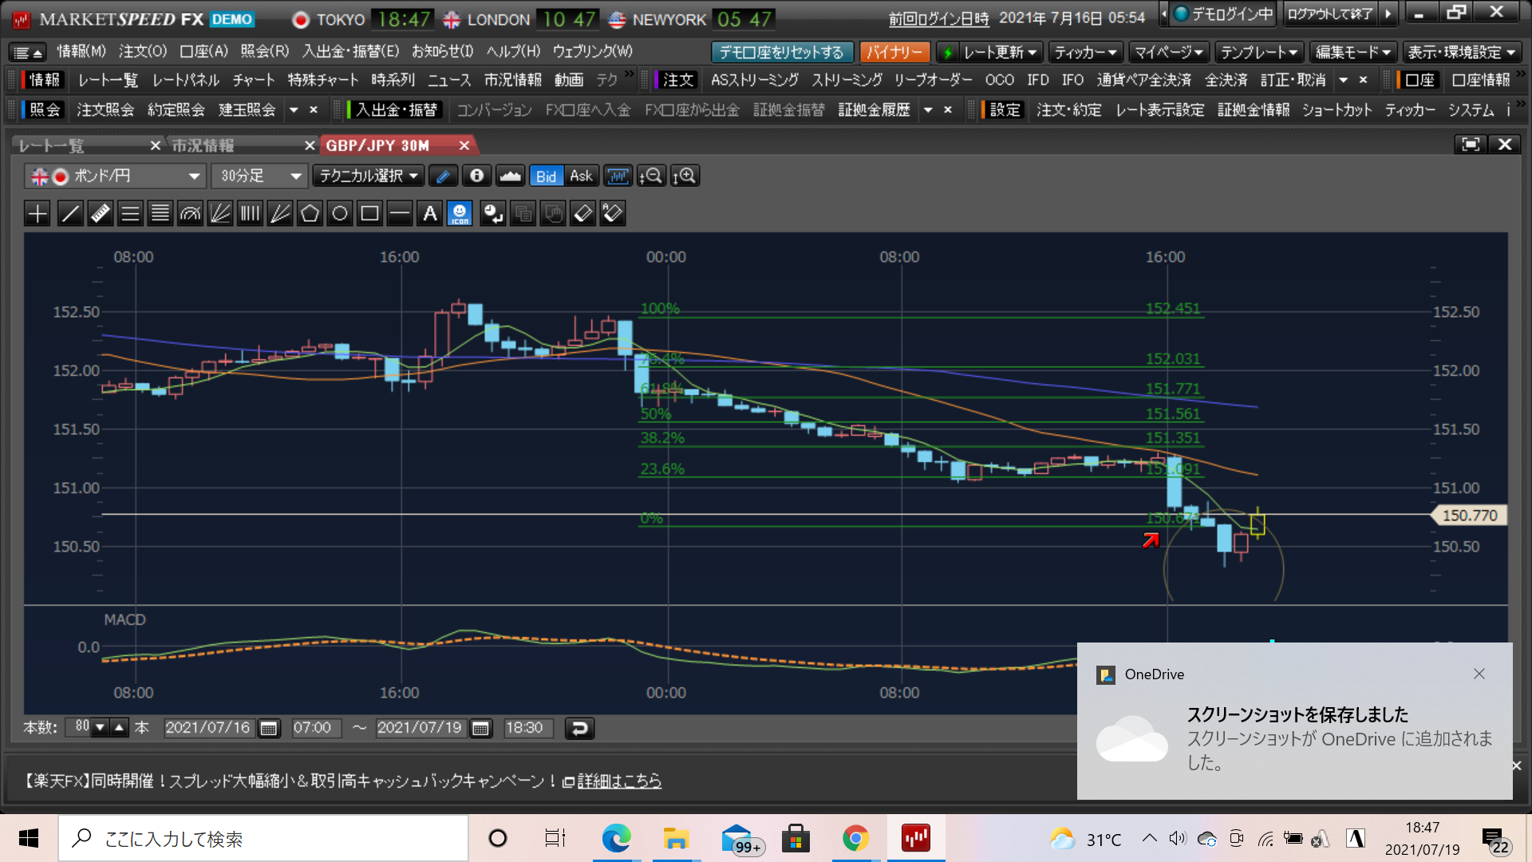
NO1

NO2

No3

